Feuil1
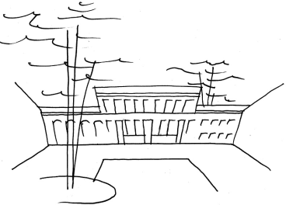
 |  |  | Château Lavalade
 |  |  | SE Lavalade Sarl
 |  |  | 4048 route de l’Aérodrome, 82100 Castelsarrasin – France
 |  |  | mob : +33 (0)6.80.31.28.78
 |  |  | bruno@chateaulavalade.fr
 |  |  | www.chateaulavalade.fr

 |  | TAXE DE SEJOUR

La taxe est à calculer en fonction du nombre de nuitées des personnes assujetties.
Cas d'exemption :
- Les personnes résidant sur le territoire de la Communauté de Communes (voir liste ci-dessous)
- Les personnes âgées de moins de 18 ans
- Les titulaires de contrat de travail saisonnier employés sur le territoire de la Communauté de Communes.
Prix au Château Lavalade en 2019 : 1,35€ par personne et par nuitée.

Vous voudrez bien, sous votre responsabilité, compléter le document ci-dessous et nous le retourner avant votre départ accompagné de votre règlement par chèque A L'ORDRE DU TRESOR PUBLIC

 | Date de début du séjour :

 | Nuitée N° | Nombre de personnes assujetties
 | 1
 | 2
 | 3
 | 4
 | 5
 | 6
 | 7
 | 8
 | 9
 | 10
 | 11
 | 12
 | 13
 | 14

Total nombre de nuitées personnes (A) :
Montant taxe par nuitée personne (B) : |  | 1.35 €
Total taxe de séjour à payer = (A) * (B) :

Joindre votre règlement par chèque A L'ORDRE DU TRESOR PUBLIC

Liste des communes de Terre des Confluences : Angeville, Boudou, Castelferrus, Castelmayran, Castelsarrasin, Caumont, Cordes-Tolosannes, Coutures, Durfort-Lacapelette, Fajolles, Garganvillar, La Ville-Dieu-du-Temple, Labourgade, Lafitte, Lizac, Moissac, Montaïn, Montesquieu, Saint-Aignan, Saint-Arroumex, Saint-Nicolas-de-la-Grave, Saint-Porquier

NB : La communauté de communes "Terre des Confluences" a imposé à compter du 1er janvier 2018 une taxe de séjour. Au 1er janvier 2019,
le montant de cette taxe a été augmenté de 80%. Si comme nous vous pensez que ces taxes et ces augmentations ne sont pas justifiées,
vous pouvez le faire savoir en écrivant au président de la communauté de communes : M. Bernard GARGUY
b.garguy@terresdesconfluences.fr

